設定パラメータ
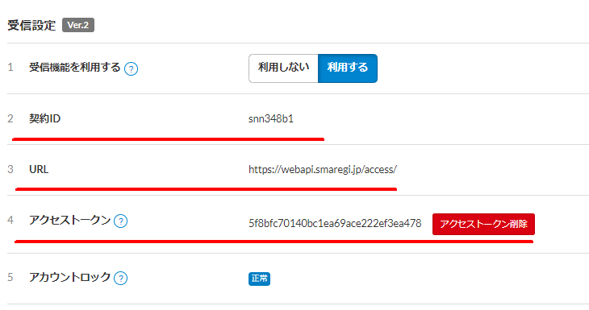
関連パラメータ
TPM090
APKEY | APVALUE例 | コメント
SMAREGI_FLG | 1 | スマレジ連携時は1を設定
SMAREGI_CONTRACT | snn348b1 | スマレジ側のデータ送信先、スマレジ画面の契約IDを設定
SMAREGI_TOKEN | 5f8bfc70140bc1ea69ace222ef3ea478 | アクセストークン
SMAREGI_URL | https://webapi.smaregi.jp/access/ | スマレジ接続先URL
OPENITEM | 8001/8999 | オープン単価の商品番号をFROM/TOで範囲指定
SALES_TAX_SWITCHING | 税区分（税込／税抜）を設定 | 税区分の設定（0：内税、1：外税）
TEC_REDUCED_TAX_RATE | 軽減税率の適用有無 | 軽減税率適用（0：適用しない/1：適用する）

TPM610
商品情報登録画面で税ステータスを「通常税率」「軽減税率」の2パターンから選択できるようにデータ登録する
※通常税率のTAXTYPEは”0”、軽減税率のTAXTYPEは”1”で設定する
REDUCEDTYPE | TAXTYPE | NAME | TAXATIONTYPE | TAXRATE | ROUNDING
0 | 0 | 通常税率 | 1 | 10 | 2
0 | 1 | 軽減税率 | 0 | 8 | 2

